Trang_bìa
Posts and Telecommunications Institute of Technology |  |  |  |  |  |  | Thiết kế |  | Tài liệu phát triển |  | Tên hệ thống |  | Xây dựng website bán trà sữa |  |  |  | Người tạo |  | LHHoang | Ngày tạo |  | 05/10/2023
 |  |  |  |  |  |  |  |  |  |  |  |  |  |  |  |  | Người cập nhật |  |  | Ngày cập nhật
 |  |  |  |  |  |  |  |  |  |  | Màn hình (ID) |  | Login |  | Màn hình (Tên) |  | Màn hình đăng nhập

 | XÂY DỰNG WEBSITE BÁN TRÀ SỮA Tài liệu phát triển hệ thống

 | Version 1.0

 |  |  |  |  |  |  |  |  |  | 1. Mục đích |  |  | 7. Giao diện màn hình
 |  |  |  |  |  |  |  |  |  | 2. Giới hạn hoạt động |  |  | 8. Danh sách hạng mục
 |  |  |  |  |  |  |  |  |  | 3. Giới hạn hệ thống |  |  | 9. Khái quát chức năng
 |  |  |  |  |  |  |  |  |  | 4. Chức năng liên quan |  |  | 10. Xử lý chi tiết
 |  |  |  |  |  |  |  |  |  | 5. Không bao gồm
 |  |  |  |  |  |  |  |  |  | 6. Sơ đồ

Posts and Telecommunications Institute of Technology |  |  |  |  |  |  | Thiết kế |  | Tài liệu phát triển |  | Tên hệ thống |  | Xây dựng website bán trà sữa |  |  |  | Người tạo |  | LHHoang | Ngày tạo |  | 05/10/2023
 |  |  |  |  |  |  |  |  |  |  |  |  |  |  |  |  | Người cập nhật |  |  | Ngày cập nhật
 |  |  |  |  |  |  |  |  |  |  | Màn hình (ID) |  | Login |  | Màn hình (Tên) |  | Màn hình đăng nhập

 | Lịch sử chỉnh sửa

 | Ver |  | Ngày cập nhật |  |  | Nội dung cập nhật |  |  |  |  |  |  | Người cập nhật
 |  |  |  |  |  |  |  |  |  |  |  |  |  | Ngày duyệt |  | Người duyệt |  | Ngày duyệt |  |  | Người duyệt
 | 1 |  | 05/10/2023 |  |  | Tạo mới |  |  |  |  |  |  | LHHoang

Posts and Telecommunications Institute of Technology |  |  |  |  |  |  | Thiết kế |  | Tài liệu phát triển |  | Tên hệ thống |  | Xây dựng website bán trà sữa |  |  |  | Người tạo |  | LHHoang | Ngày tạo |  | 05/10/2023
 |  |  |  |  |  |  |  |  |  |  |  |  |  |  |  |  | Người cập nhật |  |  | Ngày cập nhật
 |  |  |  |  |  |  |  |  |  |  | Màn hình (ID) |  | Login |  | Màn hình (Tên) |  | Màn hình đăng nhập

 | 1. Mục đích
 |  | - Dùng để login vào hệ thống
 |  | - Người sử dụng nhập số điện thoại và password đã đăng ký để login
 |  | - Sau khi nhấn nút login, trường hợp phát sinh lỗi thì hiển thị thông báo lỗi, ngược lại di chuyển đến màn hình menu

 | 2. Giới hạn hoạt động
 |  | Không có

 | 3. Giới hạn hệ thống
 |  | Không có

 | 4. Chức năng liên quan
 |  | Không có

 | 5. Không bao gồm
 |  | Không có

Posts and Telecommunications Institute of Technology |  |  |  |  |  |  | Thiết kế |  | Tài liệu phát triển |  | Tên hệ thống |  | Xây dựng website bán trà sữa |  |  |  | Người tạo |  | LHHoang | Ngày tạo |  | 05/10/2023
 |  |  |  |  |  |  |  |  |  |  |  |  |  |  |  |  | Người cập nhật |  |  | Ngày cập nhật
 |  |  |  |  |  |  |  |  |  |  | Màn hình (ID) |  | Login |  | Màn hình (Tên) |  | Màn hình đăng nhập

Màn hình Login
 | 6. Sơ đồ

Khởi động
hệ thống

màn hình Menu

User

 | Table

 |  |  | № | Loại | Tên |  |  |  |  |  | I/O | Ghi chú
 |  |  | 1 | M | Customer |  |  | Table quản lý customer |  |  | O
 |  |  | 2
 |  |  | 4
 |  |  | 5
 |  |  | 6
 |  |  | 7
 |  |  | 8
 |  |  | 9
 |  |  | 10

 |  |  |  | ※ Loại (M: Master / T: Transaction table / Ⅰ: INI file / W: work table / V: view / S: stored procedures / L: SQL loader / F: file)

Thiết_kế
Posts and Telecommunications Institute of Technology |  |  |  |  |  |  |  | Thiết kế |  |  |  | Tài liệu phát triển |  |  |  | Tên hệ thống |  |  |  | Xây dựng website bán trà sữa |  |  |  |  | Người tạo | LHHoang | Ngày tạo | 05/10/2023
 |  |  |  |  |  |  |  |  |  |  |  |  |  |  |  |  |  |  |  |  |  |  |  |  | Người cập nhật |  | Ngày cập nhật
 |  |  |  |  |  |  |  |  |  |  |  |  |  |  |  | Màn hình (ID) |  |  |  | Login |  | Màn hình (Tên) |  |  | Màn hình đăng nhập

 | 7. Giao diện màn hình
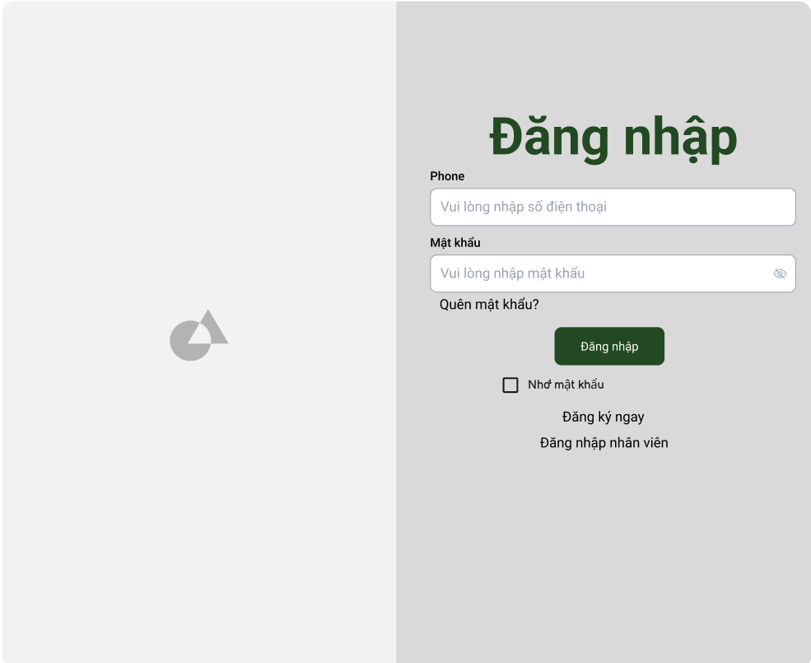

Posts and Telecommunications Institute of Technology |  |  |  |  |  |  |  | Thiết kế |  |  |  | Tài liệu phát triển |  |  |  | Tên hệ thống |  |  |  | Xây dựng website bán trà sữa |  |  |  |  | Người tạo | LHHoang | Ngày tạo | 05/10/2023
 |  |  |  |  |  |  |  |  |  |  |  |  |  |  |  |  |  |  |  |  |  |  |  |  | Người cập nhật |  | Ngày cập nhật
 |  |  |  |  |  |  |  |  |  |  |  |  |  |  |  | Màn hình (ID) |  |  |  | Login |  | Màn hình (Tên) |  |  | Màn hình đăng nhập

 | 8. Danh sách hạng mục

 |  | [Vùng nhập]
 |  | № | Tên hạng mục |  |  |  |  | Loại dữ liệu |  | Độ dài |  |  | Bắt buộc |  | I/O | Control |  |  | Format |  | Ghi chú
 |  | 1 | Số điện thoại |  |  |  |  | Chuỗi chữ |  |  | 10 |  |  | Y | In | Textbox
 |  | 2 | Password |  |  |  |  | Chuỗi chữ |  |  | 6-8 |  |  | Y | In | Textbox |  |  | Password |  | Hiển thị ********

 |  | [Vùng nút]
 |  | № | Tên hạng mục |  |  |  |  |  |  | Control |  |  |  |  |  |  | Ghi chú
 |  | 1 | Đăng nhập |  |  |  |  |  |  | Button
 |  | 2 | Quên mật khẩu |  |  |  |  |  |  | TextView
 |  | 3 | Đăng kí ngay |  |  |  |  |  |  | TextView
 |  | 4 | Đăng nhập nhân viên |  |  |  |  |  |  | TextView

Posts and Telecommunications Institute of Technology |  |  |  |  |  |  |  | Thiết kế |  |  |  | Tài liệu phát triển |  |  |  | Tên hệ thống |  |  |  | Xây dựng website bán trà sữa |  |  |  |  | Người tạo | LHHoang | Ngày tạo | 05/10/2023
 |  |  |  |  |  |  |  |  |  |  |  |  |  |  |  |  |  |  |  |  |  |  |  |  | Người cập nhật |  | Ngày cập nhật
 |  |  |  |  |  |  |  |  |  |  |  |  |  |  |  | Màn hình (ID) |  |  |  | Login |  | Màn hình (Tên) |  |  | Màn hình đăng nhập

 | 9. Khái quát chức năng
 |  | (1) Hiển thị ban đầu
 |  |  | 1. Hiển thị màn hình ở trạng thái ban đầu

 |  | (2) Xử lý đăng nhập
 |  |  | 1. Nhấn nút login thì thực hiện xử lý đăng nhập
 |  |  | 2. Đăng nhập thành công thì di chuyển sang màn hình Menu,
 |  |  | trường hợp phát sinh lỗi thì hiển thị nội dung lỗi, không thực hiện di chuyển màn hình

 |  | (3) Xử lý quên mật khẩu

 |  | (4) Xử lý đăng kí tài khoản

Posts and Telecommunications Institute of Technology |  |  |  |  |  |  |  | Thiết kế |  |  |  | Tài liệu phát triển |  |  |  | Tên hệ thống |  |  |  | Xây dựng website bán trà sữa |  |  |  |  | Người tạo | LHHoang | Ngày tạo | 05/20/2023
 |  |  |  |  |  |  |  |  |  |  |  |  |  |  |  |  |  |  |  |  |  |  |  |  | Người cập nhật |  | Ngày cập nhật
 |  |  |  |  |  |  |  |  |  |  |  |  |  |  |  | Màn hình (ID) |  |  |  | Login |  | Màn hình (Tên) |  |  | Màn hình đăng nhập

 | 10. Xử lý chi tiết
 |  | (1) Hiển thị ban đầu
 |  |  | 1. Thực hiện khởi tạo màn hình ban đầu

 |  |  |  | [Vùng nhập]
 |  |  |  | № | Tên hạng mục |  |  |  |  | Nội dung hiển thị |  |  |  |  |  |  |  |  |  |  | Giá trị |  |  | Sử dụng |  | Ghi chú
 |  |  |  | 1 | User Code |  |  |  |  | Số điện thoại |  |  |  |  |  |  |  |  |  |  | Blank |  |  | Có thể
 |  |  |  | 2 | Password |  |  |  |  | Mật khẩu |  |  |  |  |  |  |  |  |  |  | Blank |  |  | Có thể

 |  |  |  | [Vùng nút]
 |  |  |  | № | Tên hạng mục |  |  |  |  | Nội dung hiển thị |  |  |  |  |  |  |  |  |  |  | Giá trị |  |  | Sử dụng |  | Ghi chú
 |  |  |  | 1 | Đăng nhập |  |  |  |  | Đăng nhập |  |  |  |  |  |  |  |  |  |  |  |  |  | Có thể
 |  |  |  | 2 | Quên mật khẩu |  |  |  |  | Quên mật khẩu |  |  |  |  |  |  |  |  |  |  |  |  |  | Có thể
 |  |  |  | 3 | Đăng kí ngay |  |  |  |  | Đăng ki ngay |  |  |  |  |  |  |  |  |  |  |  |  |  | Có thể
 |  |  |  | 4 | Đăng nhập nhân viên |  |  |  |  | Đăng nhập nhân viên |  |  |  |  |  |  |  |  |  |  |  |  |  | Có thể

 |  | (2) Xử lý đăng nhập
 |  |  | 1. Nhấn nút login thì thực hiện xử lý.
 |  |  | 2. Xử lý check
 |  |  |  | a. Check hạng mục
 |  |  |  | № | Tên hạng mục |  |  |  |  | Nội dung check |  |  |  |  |  |  |  |  |  |  |  |  | Message
 |  |  |  | 1 | Số điện thoại |  |  |  |  | Trường hợp chưa nhập, báo lỗi |  |  |  |  |  |  |  |  |  |  |  |  | VALIDATION_PHONE_E001 |  |  |  |  |  | "Vui lòng nhập số điện thoại"
 |  |  |  | 2 | Password |  |  |  |  | Trường hợp chưa nhập, báo lỗi |  |  |  |  |  |  |  |  |  |  |  |  | VALIDATION_PASSWORD_E001 |  |  |  |  |  | "Vui lòng nhập mật khẩu"
 |  |  |  |  |  |  |  |  |  |  |  |  |  |  |  |  |  |  |  |  |  |  |  |  |  |  |  |  | "Mật khẩu có độ dài từ 6-8 ký tự"
 |  |  |  | 3 | Số điện thoại |  |  |  |  | Trường hợp số điện thoại không đúng định dạng (độ dài = 10) |  |  |  |  |  |  |  |  |  |  |  |  | VALIDATION_PHONE_E002 |  |  |  |  |  | "Số điện thoại không đúng định dạng"
 |  |  |  | 4 | Password |  |  |  |  | Trường hợp password không đúng định dạng (6 kí tự đến 18 kí tự) |  |  |  |  |  |  |  |  |  |  |  |  | VALIDATION_PASSWORD_E002

 |  |  | 3. Xử lý đăng nhập
 |  |  |  | Đối tượng |  |  |  |  | Truy xuất
 |  |  |  | User |  |  |  |  |  | User.phone |  |  |  |  |  |  |  | ＝ | [Vùng nhập].text.toString()
 |  |  |  |  |  |  |  |  |  | User.password |  |  |  |  |  |  |  | ＝ | [Vùng nhập].text.toString()

 |  |  |  | a. Truy vấn JWT Authentication qua đối tượng của lớp JWT
 |  |  |  |  | Câu truy vấn: const isCorrect =response && bcrypt.compareSync(password, response.password);
 |  |  |  |  |  | const token =isCorrect &&jwt.sign({phone: response.phone,password: response.password,},process.env.SECRET_KEY,{expiresIn: "365d",});
 |  |  |  |  | - Nếu thành công: chuyển vào màn hình chính
 |  |  |  |  | - Nếu thất bại: thông báo tại màn hình này
 |  |  |  | Thông báo |  |  | Trường hợp |  |  |  |  |  |  |  |  |  |  |  |  |  |  |  | Message Code
 |  |  |  | SUCCESS |  |  | Đăng nhập thành công |  |  |  |  |  |  |  |  |  |  |  |  |  |  |  | LOGIN_SUCCESS
 |  |  |  | FAIL |  |  | Kiểm tra lại số điện thoại và password |  |  |  |  |  |  |  |  |  |  |  |  |  |  |  | LOGIN_E001

 |  | (3) Xử lý quên mật khẩu
 |  |  | 1. Nhấn textview "quên mật khẩu" để chuyển sang màn hình reset mật khẩu
 |  | (4) Xử lý đăng kí tài khoản
 |  |  | 1. Nhấn textview "đăng kí ngay" để chuyển sang màn hình đăng kí tài khoản
 |  |  | https://docs.google.com/spreadsheets/d/1G1ZuRZ7ConLp-YCXlfxB6mIeLxHRePmg/edit#gid=512483340
 |  | (5) Xử lý đăng nhập nhân viên
 |  |  | 1. Nhấn textview "đăng nhập nhân viên" để chuyển sang màn hình đăng nhập là nhân viên

